المؤشرات الكلية

سوق العراق للاوراق المالية
جلسة الخميس 2026/7/9 |  |  |  | تقرير أسعار الأسهم المتداولة لسوق العراق للأوراق المالية
الجلسة (118)
الاسهم المتداولة المدرجة و OTC |  |  | 617,222,515 |  |  | قيمة الأسهم المتداولة المدرجة و OTC |  | 1,167,549,544 |  |  | صفقات الشركات المدرجة وOTC | 1405
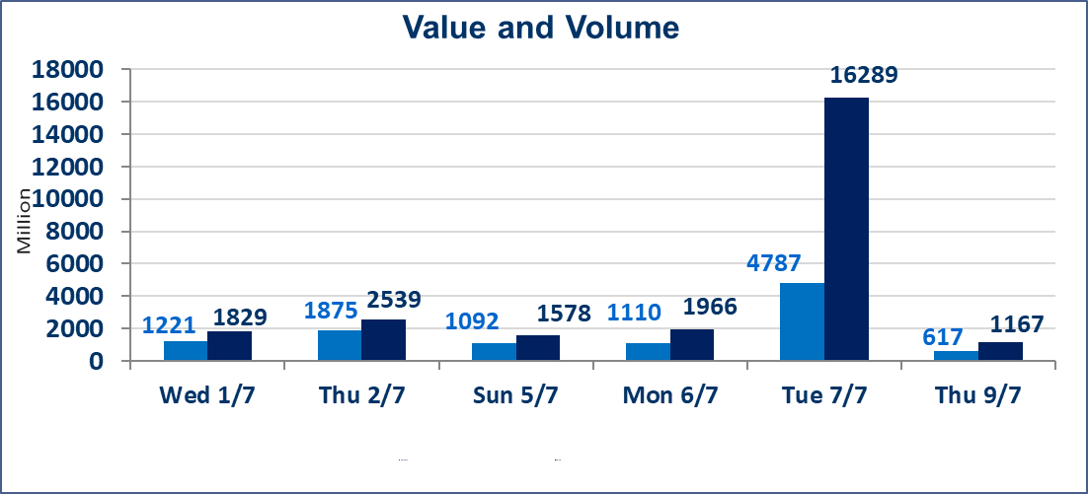
المؤشر60 ISX اليوم | 1016.21 |  | نقطة |  |  | المؤشر15 ISX اليوم | 1275.33 | نقطة
المؤشر 60 ISX السابق | 1022.12 |  | نقطة |  |  | المؤشر 15 ISX السابق | 1278.13 | نقطة
نسبة التغير | -0.58 |  | % |  |  | نسبة التغير | -0.22 | %
عدد النقاط | -5.91 |  | نقطة |  |  | عدد النقاط | -2.80 | نقطة

الشركات المدرجة | 103 | OTC | 17 | 120 |  | الشركات غير المتداولة المدرجة | 38 | OTC | 16 | 54
الشركات المتداولة | 49 | OTC | 1 | 50 |  | الشركات المرتفعة |  |  | 6
شركات الهيئة العامة |  |  |  | 8 |  | الشركات المنخفضة |  |  | 18
الموقوفة بقرار من هيأة الأوراق المالية |  |  |  | 8
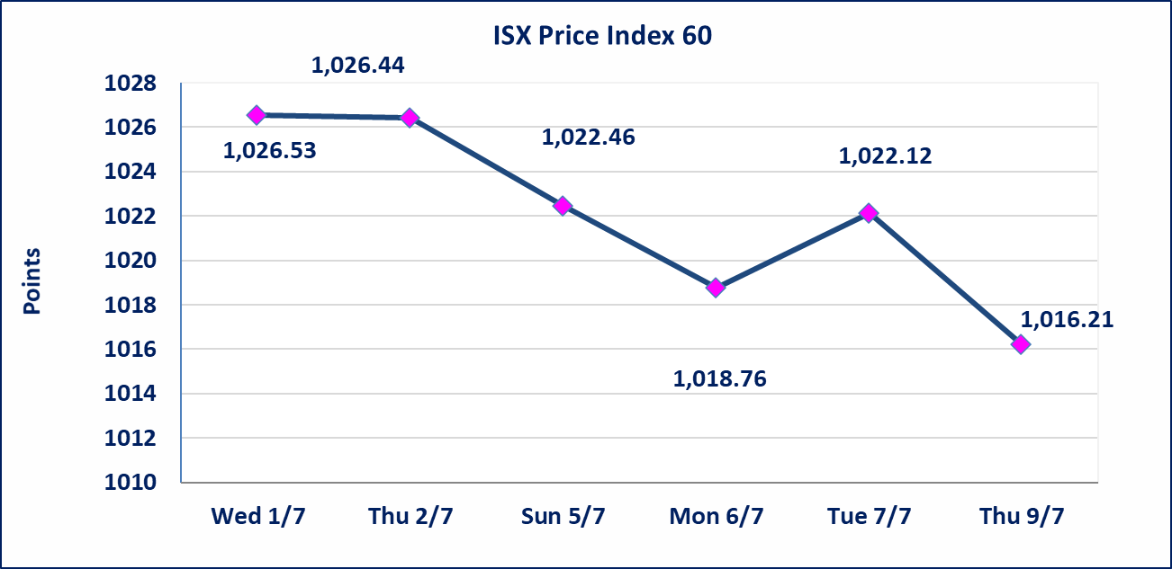
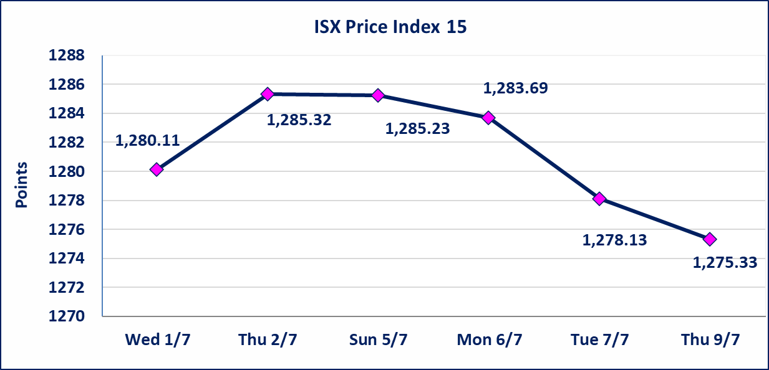

اسيا للتامين(NSIA) | تم البدء بعمليات ايداع شهادات اسهم المساهمين لشركة اسيا للتامين إعتباراً من جلسة الاربعاء 2026/7/8 وسيتم اطلاق التداول إعتباراً من جلسة الاربعاء 2026/7/29 بعد ايداع 5% من رأس المال او بعد مرور (21) يوم من تاريخ بدء الايداع في منصة الشركات غير المدرجة ISX-OTC.
الشرق للتامين(NSHQ) | تم البدء بعمليات ايداع شهادات اسهم المساهمين لشركة الشرق للتامين إعتباراً من جلسة الثلاثاء 2026/7/7 وسيتم اطلاق التداول إعتباراً من جلسة الثلاثاء 2026/7/28 بعد ايداع 5% من رأس المال او بعد مرور (21) يوم من تاريخ بدء الايداع في منصة الشركات غير المدرجة ISX-OTC.
بوابة اسيا للتامين(NBAT) | تم البدء بعمليات ايداع شهادات اسهم المساهمين لشركة بوابة اسيا للتامين إعتباراً من جلسة الثلاثاء 2026/7/7 وسيتم اطلاق التداول إعتباراً من جلسة الثلاثاء 2026/7/28 بعد ايداع 5% من رأس المال او بعد مرور (21) يوم من تاريخ بدء الايداع في منصة الشركات غير المدرجة ISX-OTC.
الباتك للتامين(NGAT) | تم البدء بعمليات ايداع شهادات اسهم المساهمين لشركة الباتك للتامين إعتباراً من جلسة الثلاثاء 2026/7/7 وسيتم اطلاق التداول إعتباراً من جلسة الثلاثاء 2026/7/28 بعد ايداع 5% من رأس المال او بعد مرور (21) يوم من تاريخ بدء الايداع في منصة الشركات غير المدرجة ISX-OTC.
اليم الازرق للتجارة العامة(SYAM) | تم البدء بعمليات ايداع شهادات اسهم المساهمين لشركة اليم الازرق للتجارة العامة إعتباراً من جلسة الاربعاء 2026/6/3
الوطنية للصناعات الغذائية (INFF) | تم البدء بعمليات ايداع شهادات اسهم المساهمين لشركة الوطنية للصناعات الغذائية إعتباراً من جلسة الاحد 2026/5/24 وسيتم اطلاق التداول لحين اكمال انتهاء الاجراءات في مركز الايداع في منصة الشركات غير المدرجة ISX-OTC.
الحد الأعلى والادنى للتغير في السعر | نسبة التغير الحدود الدنيا للحركة السعرية للاسهم من (5% الى 10%) والحدود العليا من(10% الى 25%)في كافة المنصات ماعدا منصة OTC.
Web site : www.isx-iq.net E-mail : info-isx@isx-iq.net |  |  |  |  | 07834000034 - 07711211522 : ص . ب :3607 العلوية الهاتف |  |  |  |  |  | بغداد /الكرادة/ قرب المسرح الوطني /مجاور مصرف الخليج التجاري

نسبة التغير
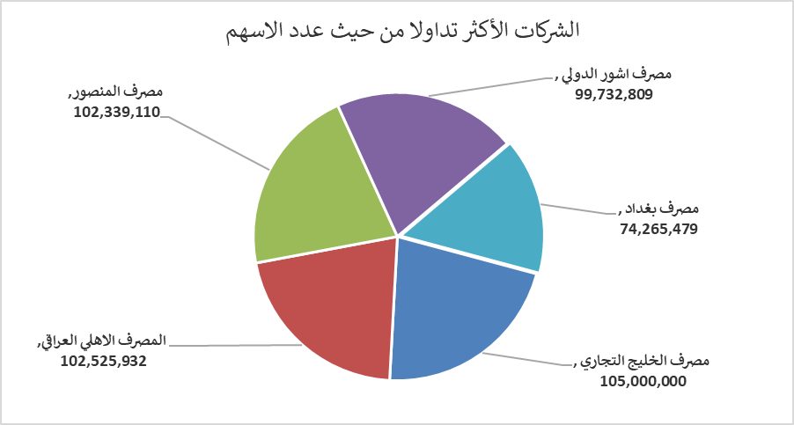
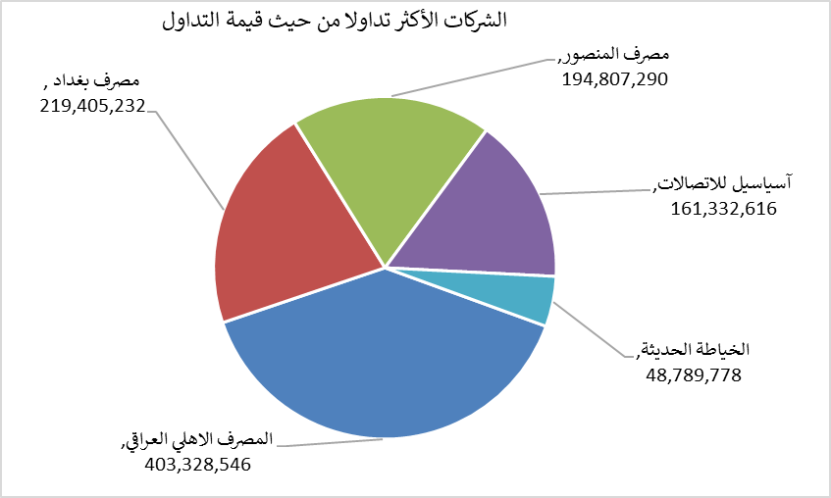
الشركات الأكثر ارتفاعاً وانخفاضاً

نسبة التغير لاسعار الاغلاق الاكثر ارتفاعاً |  |  |  | نسبة التغير لاسعار الاغلاق الاكثر انخفاضاً
اسم الشركة | اغلاق | التغير(%) | الاسهم المتداولة | اسم الشركة | اغلاق | التغير (%) | الاسهم المتداولة
مصرف نور العراق الاسلامي | 0.230 | 9.52 | 108,695 | مصرف العطاء الاسلامي | 0.090 | -10.00 | 1,986,107
العراقية لانتاج وتسويق اللحوم | 5.200 | 8.33 | 15,348 | مصرف الاتحاد العراقي | 0.150 | -6.25 | 10,000
مصرف الائتمان العراقي | 0.550 | 3.77 | 847,416 | مصرف الخليج التجاري | 0.320 | -5.88 | 105,000,000
مصرف ايلاف الاسلامي | 0.280 | 3.70 | 20,000 | الخياطة الحديثة | 5.850 | -4.10 | 8,720,060
المصرف الاهلي العراقي | 4.000 | 1.27 | 102,525,932 | الأمين للتأمين | 0.860 | -3.37 | 127,912

الشركات الاكثر نشاطا حسب الاسهم المتداولة (حجم التداول) |  |  |  | الشركات الاكثر نشاطا حسب القيمة المتداولة
اسم الشركة | اغلاق | التغير(%) | الاسهم المتداولة | اسم الشركة | اغلاق | التغير (%) | القيمة المتداولة
مصرف الخليج التجاري | 0.320 | -5.88 | 105,000,000 | المصرف الاهلي العراقي | 4.000 | 1.27 | 403,328,546
المصرف الاهلي العراقي | 4.000 | 1.27 | 102,525,932 | مصرف بغداد | 2.980 | -0.67 | 219,405,232
مصرف المنصور | 1.900 | -1.04 | 102,339,110 | مصرف المنصور | 1.900 | -1.04 | 194,807,290
مصرف اشور الدولي | 0.310 | -3.12 | 99,732,809 | آسياسيل للاتصالات | 16.200 | -0.98 | 161,332,616
مصرف بغداد | 2.980 | -0.67 | 74,265,479 | الخياطة الحديثة | 5.850 | -4.10 | 48,789,778

